Sheet4


DASHBOARD LAYOUT PER BIN
 | back
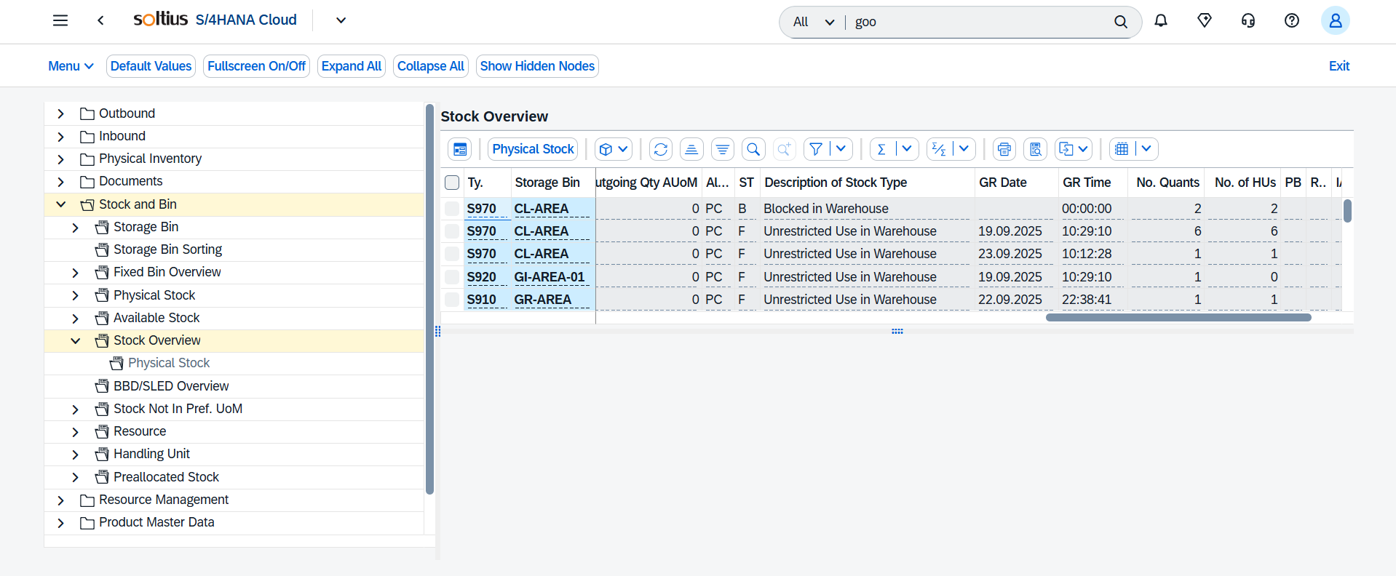
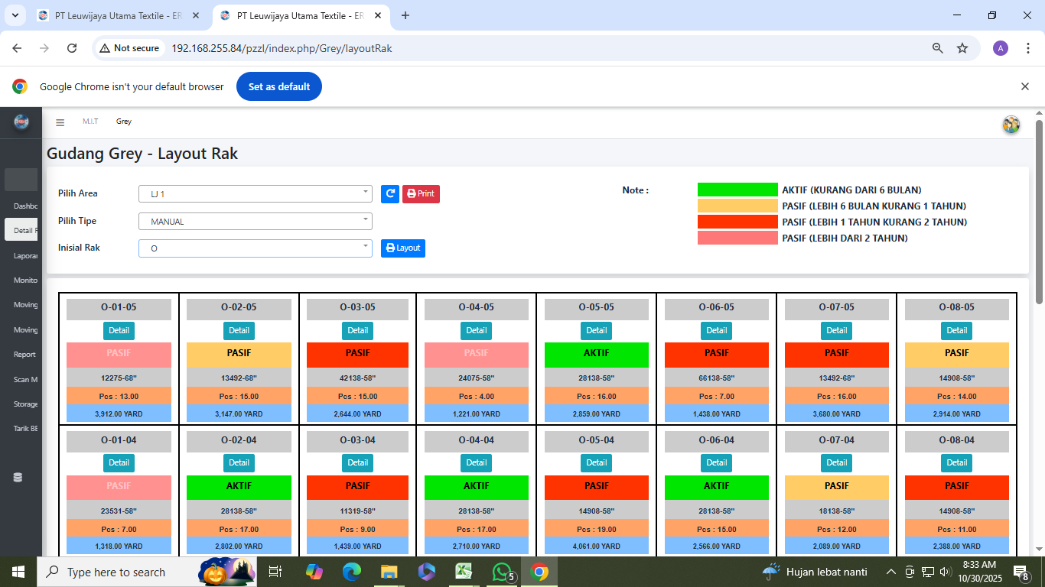

 |  |  |  |  |  |  |  |  |  |  |  |  |  |  |  |  |  |  |  |  |  |  | REMARKS
 |  |  |  |  |  |  |  |  |  |  |  |  |  |  |  |  |  |  |  |  |  |  | 1. | Tidak ada report standar SAP yang menampilkan informasi dalam bentuk dashboard
 |  |  |  |  |  |  |  |  |  |  |  |  |  |  |  |  |  |  |  |  |  |  | 2. | Untuk kebutuhan dashboard ini disarankan tetap menggunakan program yang sudah ada dimana untuk sumber datanya memanfaatkan API dari SAP

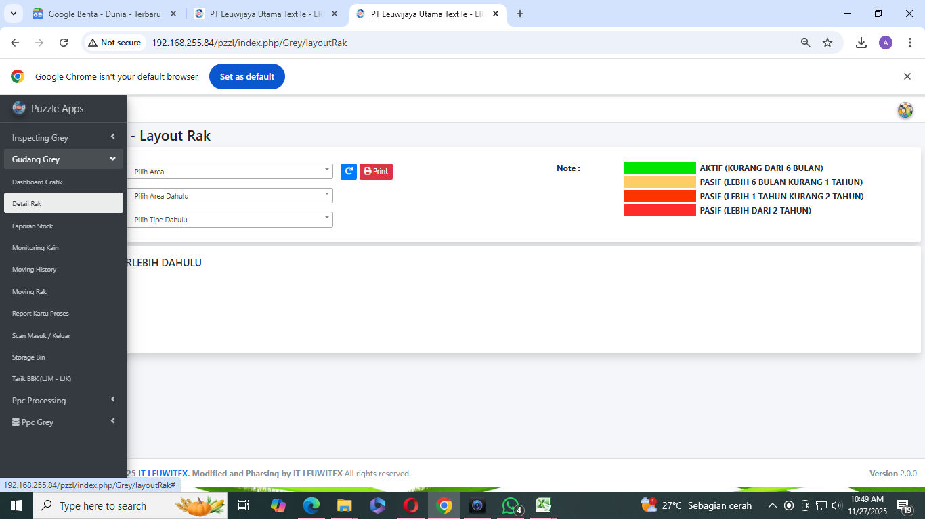

1. Query nya

2. Struktur Tabel
Tabel tm_storage_bin

Keterangan

e_area | e_type | e_ini_rak | e_kolom_rak | e_baris_rak | e_alamat
LJ1 | FLOOR | FR | GH | 1B | FR-GH-1B
LJ1 | FLOOR | FR | GH | 1C | FR-GH-1C
LJ1 | FLOOR | FR | GH | 1D | FR-GH-1D
LJ1 | FLOOR | FR | GH | 20A | FR-GH-20A
LJ1 | FLOOR | FR | GH | 20B | FR-GH-20B

Tabel tm_grstock_co
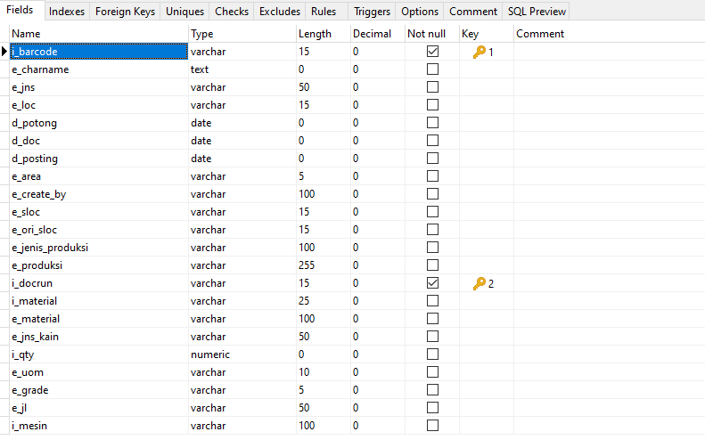

Keterangan

i_barcode | e_charname | e_jns | e_loc | d_potong | d_doc | d_posting | e_area | e_create_by | e_sloc | e_ori_sloc | e_jenis_produksi | e_produksi | i_docrun | i_material | e_material | e_jns_kain | i_qty | e_uom | e_grade | e_jl | i_mesin | d_year | e_desc
LD2508140015 | @11 220; @12 20; @13 ; @14 3.457; @15 ; @16 WOOVEN; @17 POLOS; @18 ; @19 ; @20 13-08-2025; | WOOVEN | E1-07-03 | 2025-08-13 | 2025-08-14 | 2025-08-14 | LJ1 |  |  |  | WOOVEN | MASSAL | 7866278 | LD_716_LST_28138_58 | BARBEI 58 | GREY | 177 | YARD | A | POLOS | 220 | 2000 | UPL_STOCK_25
LS3631924 | @11 ; @12 19; @13 ; @14 ; @15 ; @16 WOOVEN; @17 ; @18 ; @19 ; @20 13-04-2023; | WOOVEN | 2005-05-01 | 2023-04-13 | 2023-04-16 | 2023-04-16 | LJ1 | GD_GREY | GREY | ISGREY | WOOVEN | MASSAL | 7748518 | LS_020_BSY_20375_44 | CRYSTAL 44 | GREY | 82.4 | YARD | A |  |  | 2024
LS3631921 | @11 ; @12 19; @13 ; @14 ; @15 ; @16 WOOVEN; @17 ; @18 ; @19 ; @20 13-04-2023; | WOOVEN | 2005-05-01 | 2023-04-13 | 2023-04-16 | 2023-04-16 | LJ1 | GD_GREY | GREY | ISGREY | WOOVEN | MASSAL | 7748518 | LS_020_BSY_20375_44 | CRYSTAL 44 | GREY | 78.3 | YARD | B |  |  | 2024
LS3631929 | @11 ; @12 19; @13 ; @14 ; @15 ; @16 WOOVEN; @17 ; @18 ; @19 ; @20 13-04-2023; | WOOVEN | 2005-05-01 | 2023-04-13 | 2023-04-17 | 2023-04-16 | LJ1 | GD_GREY | GREY | ISGREY | WOOVEN | MASSAL | 7748649 | LS_020_BSY_20375_44 | CRYSTAL 44 | GREY | 155.1 | YARD | C3 |  |  | 2024
LS3631935 | @11 ; @12 19; @13 ; @14 ; @15 ; @16 WOOVEN; @17 ; @18 ; @19 ; @20 13-04-2023; | WOOVEN | 2005-05-01 | 2023-04-13 | 2023-04-16 | 2023-04-16 | LJ1 | GD_GREY | GREY | ISGREY | WOOVEN | MASSAL | 7748518 | LS_020_BSY_20375_44 | CRYSTAL 44 | GREY | 194.6 | YARD | X |  |  | 2024
LS3631931 | @11 ; @12 19; @13 ; @14 ; @15 ; @16 WOOVEN; @17 ; @18 ; @19 ; @20 13-04-2023; | WOOVEN | 2005-05-01 | 2023-04-13 | 2023-04-16 | 2023-04-16 | LJ1 | GD_GREY | GREY | ISGREY | WOOVEN | MASSAL | 7748518 | LS_021_BSY_20375_44 | CRYSTAL 44 | GREY | 156.7 | YARD | B |  |  | 2024

Tabel tr_in_head
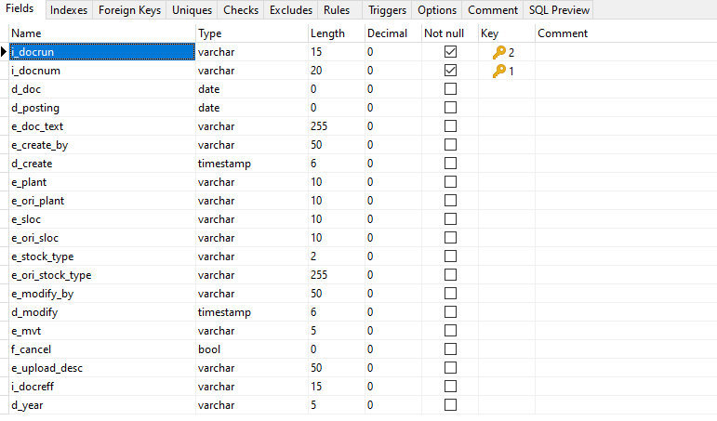

Keterangan

i_docrun | i_docnum | d_doc | d_posting | e_doc_text | e_create_by | d_create | e_plant | e_ori_plant | e_sloc | e_ori_sloc | e_stock_type | e_ori_stock_type | e_modify_by | d_modify | e_mvt | f_cancel | e_upload_desc | i_docreff | d_year
7838217 | TIG-250102-00001 | 2025-01-02 | 2025-01-02 | MASUK_70125_68_SUM | gdgr1 | 1/2/25 | LWT | LWT | GREY | ISGREY |  |  |  |  | 581 | f |  |  | 2025
7838218 | TIG-250102-00002 | 2025-01-02 | 2025-01-02 | masuk_12385_58_SUM | gdgr1 | 1/2/25 | LWT | LWT | GREY | ISGREY |  |  |  |  | 581 | f |  |  | 2025
7838219 | TIG-250102-00003 | 2025-01-02 | 2025-01-02 | MASUK_12385_58_SUM | gdgr1 | 1/2/25 | LWT | LWT | GREY | ISGREY |  |  |  |  | 581 | f |  |  | 2025
7838220 | TIG-250102-00004 | 2025-01-02 | 2025-01-02 | MASUK_40818_72__SUM | gdgr1 | 1/2/25 | LWT | LWT | GREY | ISGREY |  |  |  |  | 581 | f |  |  | 2025
7838221 | TIG-250102-00005 | 2025-01-02 | 2025-01-02 | MASUK_12385_58_SUM | gdgr1 | 1/2/25 | LWT | LWT | GREY | ISGREY |  |  |  |  | 581 | f |  |  | 2025

Tabel tr_in_detail
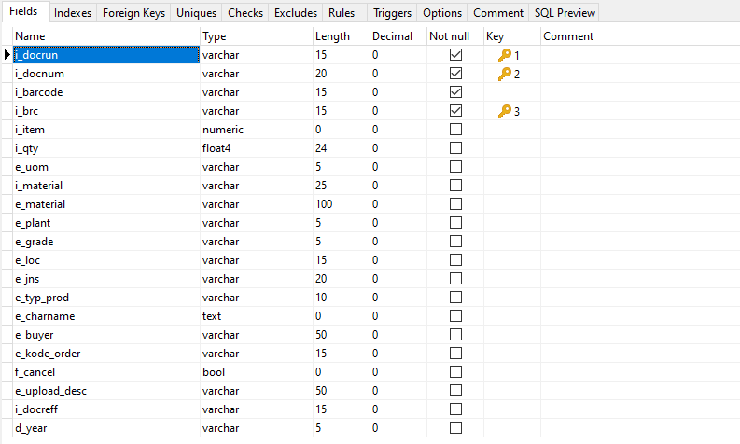

Keterangan

i_docrun | i_docnum | i_barcode | i_brc | i_item | i_qty | e_uom | i_material | e_material | e_plant | e_grade | e_loc | e_jns | e_typ_prod | e_charname | e_buyer | e_kode_order | f_cancel | e_upload_desc | i_docreff | d_year
7841011 | TIG-250122-00017 | LD2501180272 | 2501180272 | 6 | 224 | YARD | LD_710_LST_44618_68 | BESLON 68 |  | A | DYE | WOOVEN | MASSAL | @11 06; @12 20; @13 ; @14 11.502; @15 ; @16 WOOVEN; @17 POLOS; @18 ; @19 ; @20 18-01-2025; |  |  | f |  |  | 2025
7838778 | TIG-250106-00033 | KT2501050380 | 2501050380 | 13 | 221 | YARD | KT_001_LST_10919_58 | WOOL PEACH 58 |  | B | DYE | WOOVEN | MASSAL | @11 71; @12 8; @13 ; @14 1; @15 ; @16 WOOVEN; @17 POLOS; @18 ; @19 ; @20 04-01-2025; |  |  | f |  |  | 2025
7838778 | TIG-250106-00033 | KT2501040306 | 2501040306 | 10 | 300 | YARD | KT_001_LST_10919_58 | WOOL PEACH 58 |  | A | DYE | WOOVEN | MASSAL | @11 71; @12 9; @13 ; @14 7.34; @15 ; @16 WOOVEN; @17 POLOS; @18 ; @19 ; @20 04-01-2025; |  |  | f |  |  | 2025
7838778 | TIG-250106-00033 | KT2501050419 | 2501050419 | 14 | 294 | YARD | KT_001_LST_10919_58 | WOOL PEACH 58 |  | A | DYE | WOOVEN | MASSAL | @11 78; @12 8; @13 ; @14 1; @15 ; @16 WOOVEN; @17 POLOS; @18 ; @19 ; @20 05-01-2025; |  |  | f |  |  | 2025
7838778 | TIG-250106-00033 | KT2501050611 | 2501050611 | 15 | 299 | YARD | KT_001_LST_10919_58 | WOOL PEACH 58 |  | A | DYE | WOOVEN | MASSAL | @11 76; @12 9; @13 ; @14 4.46; @15 ; @16 WOOVEN; @17 POLOS; @18 ; @19 ; @20 05-01-2025; |  |  | f |  |  | 2025

Tabel tr_out_detail
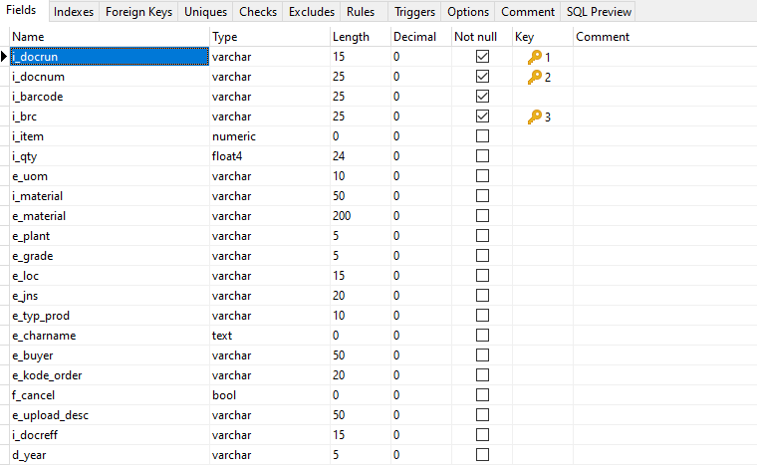

Keterangan

i_docrun | i_docnum | i_barcode | i_brc | i_item | i_qty | e_uom | i_material | e_material | e_plant | e_grade | e_loc | e_jns | e_typ_prod | e_charname | e_buyer | e_kode_order | f_cancel | e_upload_desc | i_docreff | d_year
7852291 | TOG-250430-00008 | LD2504290007 | 2504290007 | 3 | 140 | YARD | LD_713_LST_44618_68 | BESLON 68 |  | A |  | WOOVEN | MASSAL | @11 33; @12 13; @13 ; @14 6.702; @15 ; @16 WOOVEN; @17 POLOS; @18 ; @19 ; @20 28-04-2025; |  |  | f |  |  | 2025
7852291 | TOG-250430-00008 | LD2504300104 | 2504300104 | 4 | 227 | YARD | LD_713_LST_44618_68 | BESLON 68 |  | A |  | WOOVEN | MASSAL | @11 23; @12 13; @13 ; @14 12.770; @15 ; @16 WOOVEN; @17 POLOS; @18 ; @19 ; @20 29-04-2025; |  |  | f |  |  | 2025
7852291 | TOG-250430-00008 | LD2504270249 | 2504270249 | 5 | 67 | YARD | LD_713_LST_44618_68 | BESLON 68 |  | C3 | F-01-01 | WOOVEN | MASSAL | @11 5; @12 19; @13 ; @14 17.715; @15 ; @16 WOOVEN; @17 POLOS; @18 ; @19 ; @20 27-04-2025; |  |  | f |  |  | 2025
7852292 | TOG-250430-00009 | LD2504290019 | 2504290019 | 1 | 228 | YARD | LD_715_LST_44618_68 | BESLON 68 |  | A |  | WOOVEN | MASSAL | @11 22; @12 13; @13 ; @14 12.728; @15 ; @16 WOOVEN; @17 POLOS; @18 ; @19 ; @20 28-04-2025; |  |  | f |  |  | 2025
7852292 | TOG-250430-00009 | LD2504300067 | 2504300067 | 2 | 227 | YARD | LD_715_LST_44618_68 | BESLON 68 |  | A |  | WOOVEN | MASSAL | @11 38; @12 8; @13 ; @14 3.794; @15 ; @16 WOOVEN; @17 POLOS; @18 ; @19 ; @20 29-04-2025; |  |  | f |  |  | 2025
7852292 | TOG-250430-00009 | LD2504300049 | 2504300049 | 3 | 225 | YARD | LD_715_LST_44618_68 | BESLON 68 |  | A |  | WOOVEN | MASSAL | @11 48; @12 8; @13 ; @14 12.778; @15 ; @16 WOOVEN; @17 POLOS; @18 ; @19 ; @20 29-04-2025; |  |  | f |  |  | 2025

Tabel tr_out_head
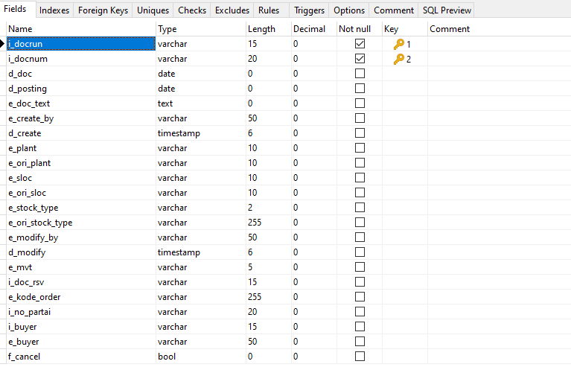

Keterangan

i_docrun | i_docnum | d_doc | d_posting | e_doc_text | e_create_by | d_create | e_plant | e_ori_plant | e_sloc | e_ori_sloc | e_stock_type | e_ori_stock_type | e_modify_by | d_modify | e_mvt | i_doc_rsv | e_kode_order | i_no_partai | i_buyer | e_buyer | f_cancel | e_upload_desc | i_docreff | d_year
7838226 | TOG-250102-00001 | 2025-01-02 | 2025-01-02 | LCHXO 13 LANG-FEB | gdgr1 | 1/2/25 | LWT | LWT | DYE | GREY |  |  |  |  | 311 | 1012733 | LCHXO | 13 |  | WELLFULL | f |  |  | 2025
7838228 | TOG-250102-00002 | 2025-01-02 | 2025-01-02 | LCHXO 14 LANG-FEB | gdgr1 | 1/2/25 | LWT | LWT | DYE | GREY |  |  |  |  | 311 | 1012733 | LCHXO | 14 |  | WELLFULL | f |  |  | 2025
7838230 | TOG-250102-00003 | 2025-01-02 | 2025-01-02 | LCHXO 15 LANG-FEB | gdgr1 | 1/2/25 | LWT | LWT | DYE | GREY |  |  |  |  | 311 | 1012733 | LCHXO | 15 |  | WELLFULL | f |  |  | 2025
7838231 | TOG-250102-00004 | 2025-01-02 | 2025-01-02 | LCHXO 16 LANG-FEB | gdgr1 | 1/2/25 | LWT | LWT | DYE | GREY |  |  |  |  | 311 | 1012733 | LCHXO | 16 |  | WELLFULL | f |  |  | 2025

GUDANG PACKING LEAD TIME (fix)
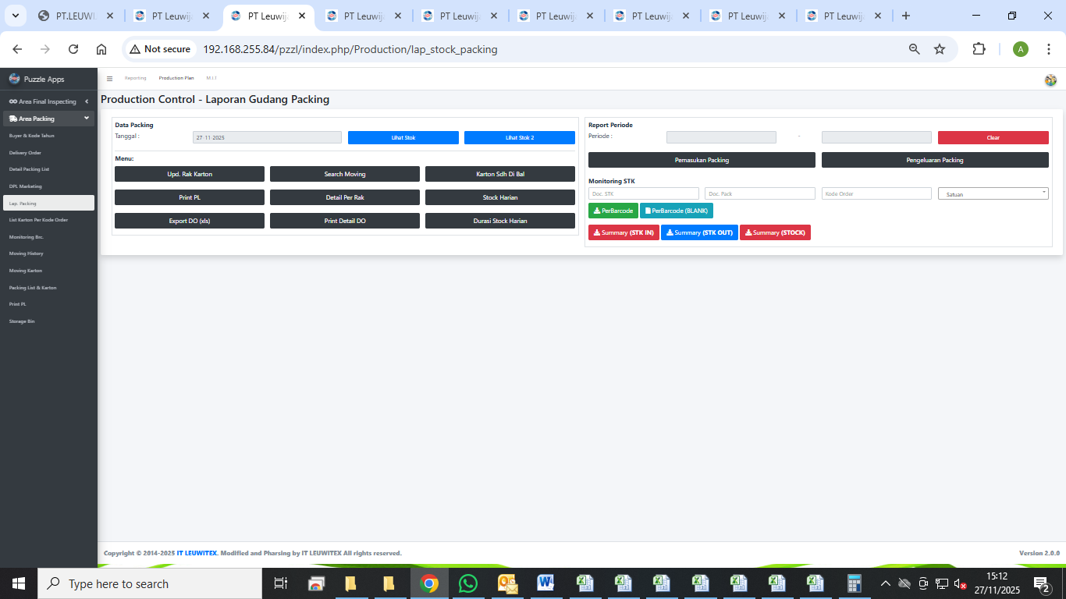
 | back
LAPORAN GUDANG PACKING LEAD TIME (SEMUA PERIODE,< 1 BULAN, 1 - 3 BULAN, >3 - 6 BULAN, >6 - 12 BULAN, >1 - 2 TAHUN, >2 TAHUN)

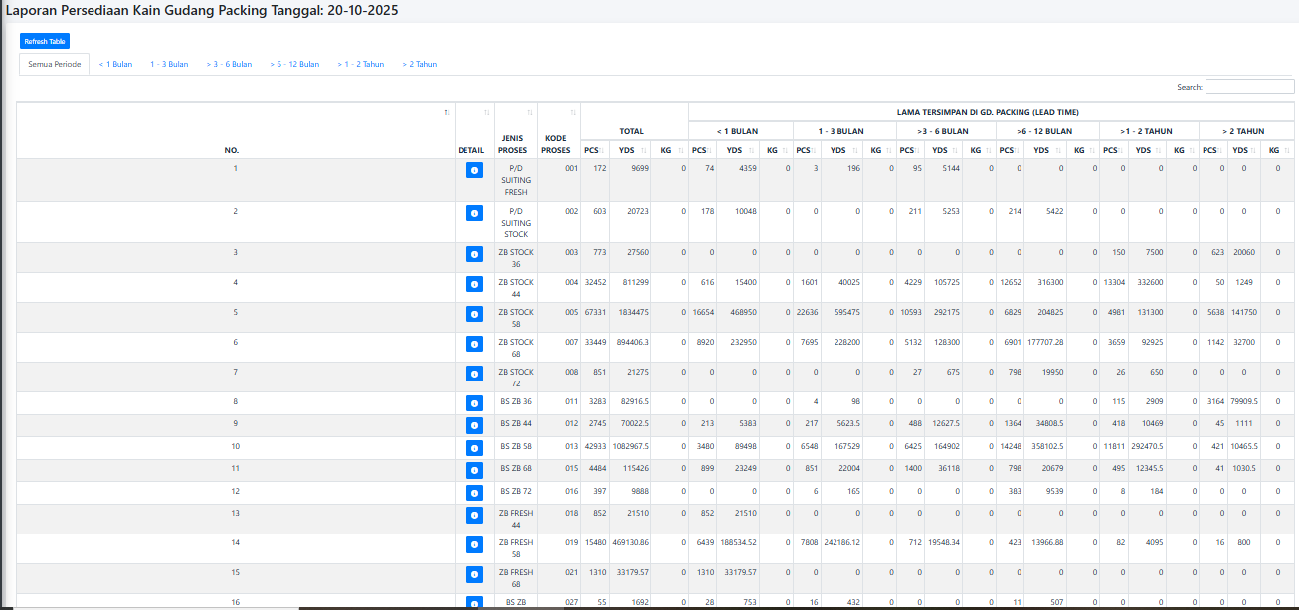

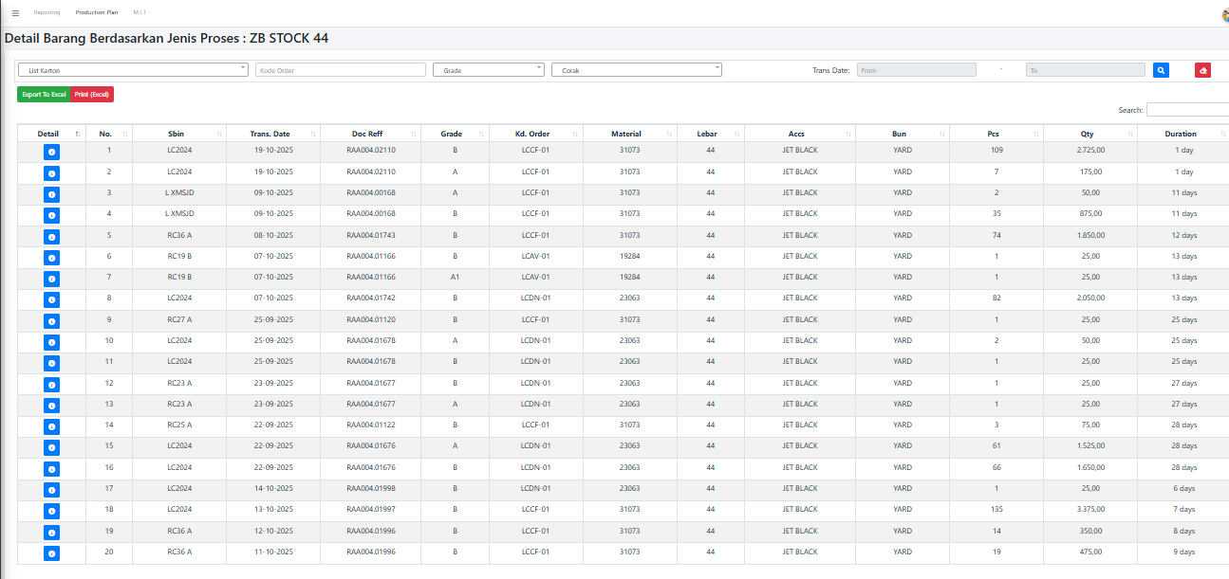
DETAIL BARANG BERDASARKAN JENIS KAIN LEAD TIME
 |  | REMARKS
 |  | 1. | Tidak ada report standar SAP yang menampilkan informasi per Barcode dikarenakan Barcode berada di level charateristic batch
 |  | 2. | Untuk kebutuhan report ini disarankan tetap menggunakan program yang sudah ada dimana untuk sumber datanya memanfaatkan API dari SAP

LIST KARTON PER KODE ORDER(fix)
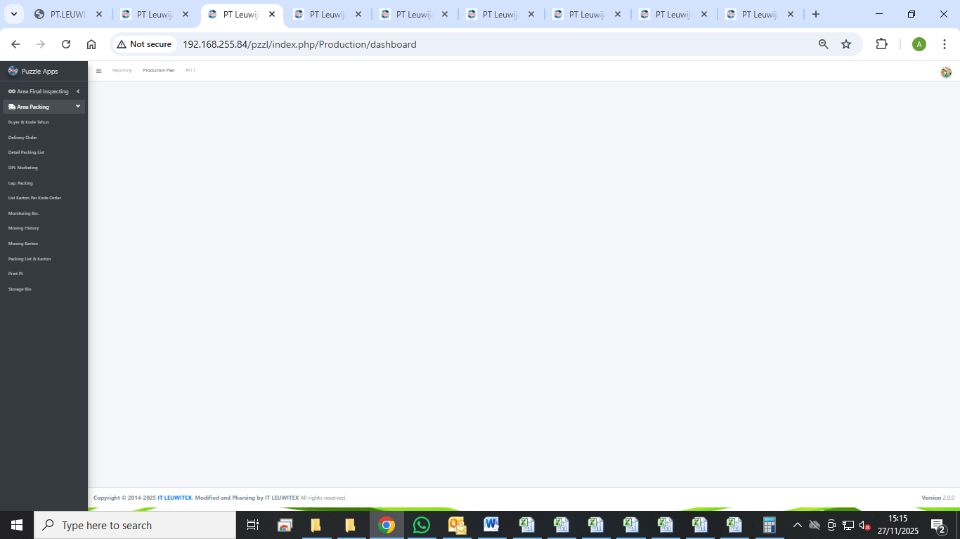
 | back
LIST KARTON PER KODE ORDER (FILTER PENCARIAN DI GUDANG PACKING)

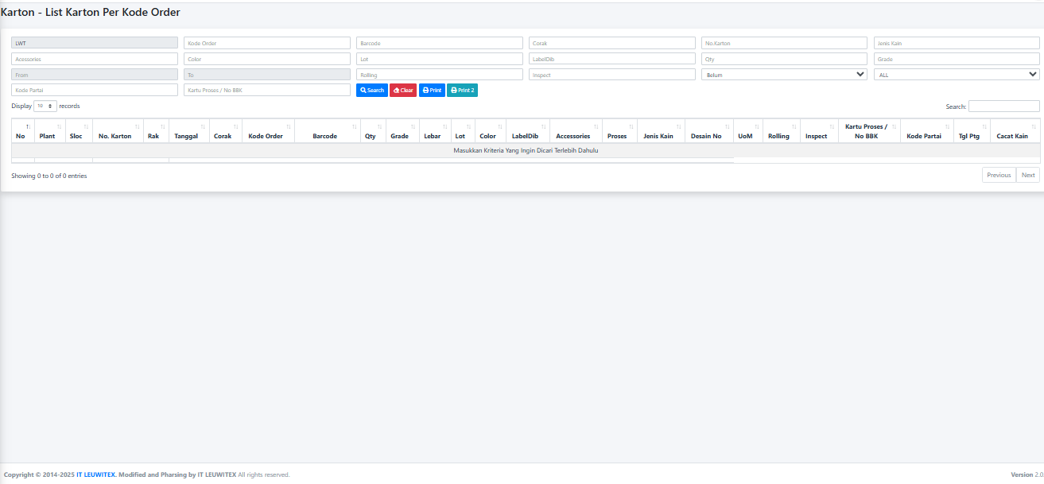
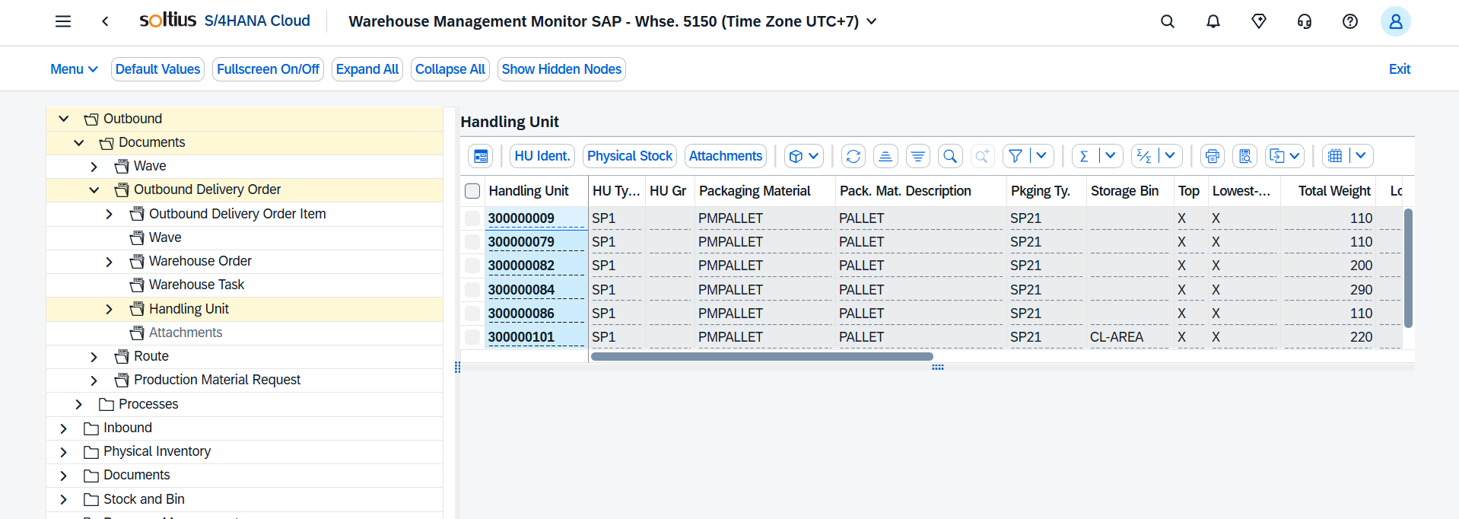

 |  | REMARKS
 |  | 1. | Tidak ada report standar SAP yang menampilkan informasi per Barcode dikarenakan Barcode berada di level charateristic batch
 |  | 2. | Untuk kebutuhan report ini disarankan tetap menggunakan program yang sudah ada dimana untuk sumber datanya memanfaatkan API dari SAP

MONITORING KAIN GREY
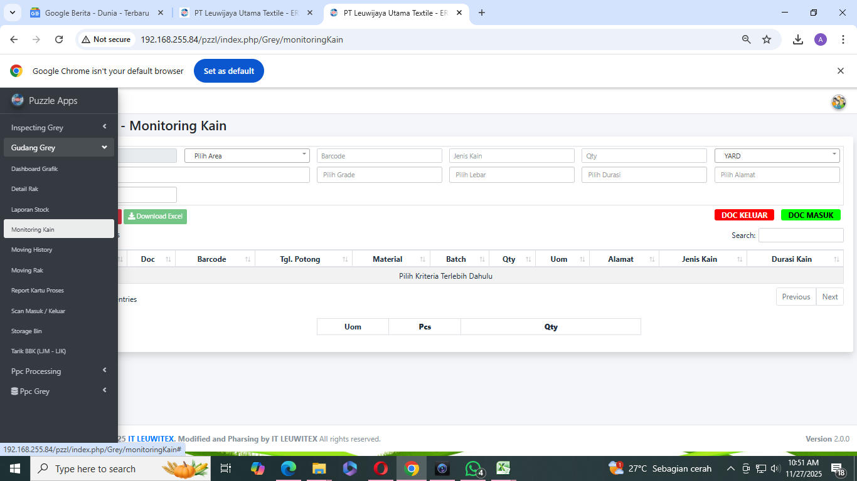
back
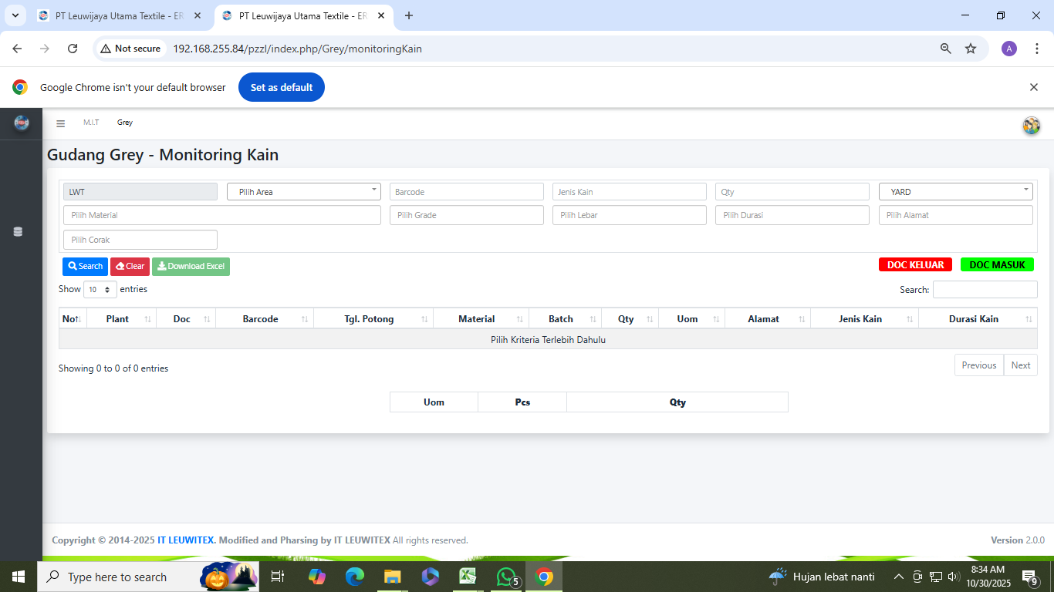


 | REMARKS
 | 1. | Tidak ada report standar SAP yang menampilkan informasi per Barcode dikarenakan Barcode berada di level charateristic batch
 | 2. | Untuk kebutuhan report ini disarankan tetap menggunakan program yang sudah ada dimana untuk sumber datanya memanfaatkan API dari SAP

REPORT CANCEL KAIN MASUK
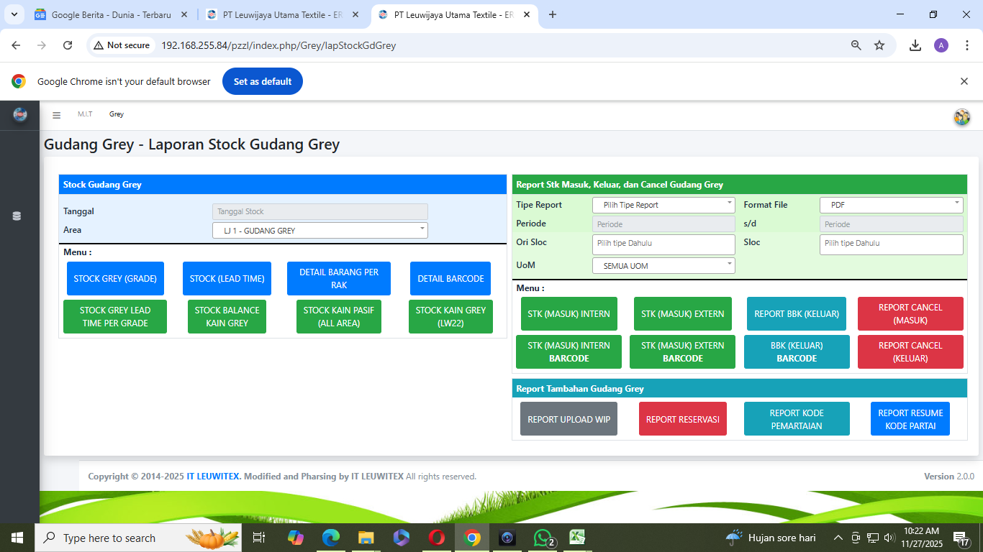
PRO SAP |  |  |  |  |  |  |  |  |  |  |  |  | back
Tampilan pada SAP bisa mengeluarkan data untuk report dibawah dengan filterisasi data yang sesuai dengan SAP, dan tampilan SAP
Di SAP tampilan report bisa ditampilkan sesuai kebutuhan dengan cara filterisasi
CONS SAP
untuk detail data sampai level grade bisa ditampilkan tetapi di report yang berbeda yaitu report batch
Secara SAP tampilan data tidak bisa sesuai actual yang ada leuwitex dikarenakan untuk bisa sampai detail seperti dibawah harus di custom untuk reportnya

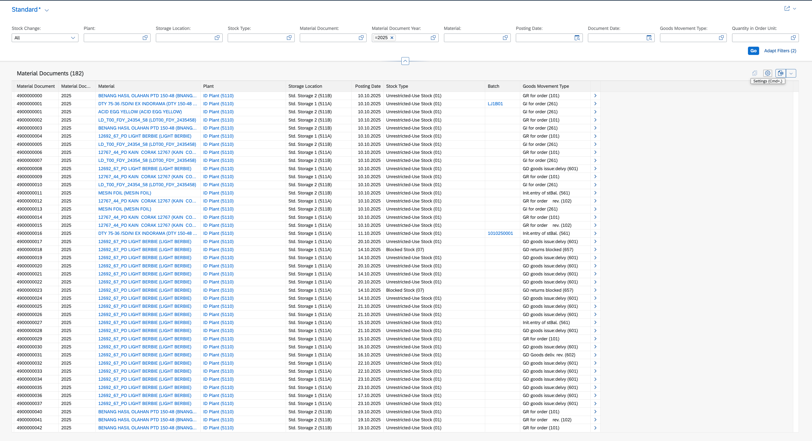
REPORT CANCEL KAIN MASUK

NO | DOC CANCEL | BARCODE | MATERIAL | MATERIAL NAME | GRADE | TANGGAL DOC | NO MESIN | QTY | SATUAN | DESC | DARI SLOC | KE SLOC | DOC DI CANCEL
1 | 7872988 | LD2509200190 | LD_701_INO_12582_58 | MALIKI Z-BLACK 58" | A | 01/10/2025 | 19 | 305 | YARD | SALAH CORAK | ISGREY | GREY | 7872985
2 | 7873910 | JB25100490 | JB_I00_BS_41125_58 | COBRA 58_BS | BS | 09/10/2025 | 6 | 129.5 | YARD | SALAH TANGGAL | ISGREY | GREY | 7873908
3 | 7873910 | JB25100491 | JB_I00_BS_41125_58 | COBRA 58_BS | BS | 09/10/2025 | 6 | 97.5 | YARD | SALAH TANGGAL | ISGREY | GREY | 7873908
4 | 7873912 | JB25100490 | JB_I00_BS_41125_58 | COBRA 58_BS | BS | 09/10/2025 | 6 | 129.5 | YARD | SALAH TANGGAL | ISGREY | GREY | 7873911
5 | 7873912 | JB25100491 | JB_I00_BS_41125_58 | COBRA 58_BS | BS | 09/10/2025 | 6 | 97.5 | YARD | SALAH TANGGAL | ISGREY | GREY | 7873911
6 | 7873952 | JB25092127 | JB_000_BS_41125_58 | BS | BS | 09/10/2025 | 6 | 129.5 | YARD | CANCEL SALAH MATERIAL | ISGREY | GREY | 7873360
7 | 7873952 | JB25092128 | JB_000_BS_41125_58 | BS | BS | 09/10/2025 | 6 | 97.5 | YARD | CANCEL SALAH MATERIAL | ISGREY | GREY | 7873360
8 | 7874350 | LD2510110014 | LD_716_LST_48387_58 | MALIKI STRETCH 58 | A | 13/10/2025 | 20 | 281 | YARD |  | ISGREY | GREY | 7874341
9 | 7874350 | LD2510110242 | LD_716_LST_48387_58 | MALIKI STRETCH 58 | A | 13/10/2025 | 13 | 281 | YARD |  | ISGREY | GREY | 7874341
10 | 7874350 | LD2510110326 | LD_716_LST_48387_58 | MALIKI STRETCH 58 | B | 13/10/2025 | 19 | 282 | YARD |  | ISGREY | GREY | 7874341
11 | 7874350 | LD2510110336 | LD_716_LST_28138_58 | BARBEI 58 | A | 13/10/2025 | 19 | 280 | YARD |  | ISGREY | GREY | 7874341
12 | 7874350 | LD2510110344 | LD_716_LST_48387_58 | MALIKI STRETCH 58 | A | 13/10/2025 | 19 | 275 | YARD |  | ISGREY | GREY | 7874341
13 | 7874350 | LD2510120030 | LD_716_LST_48387_58 | MALIKI STRETCH 58 | A | 13/10/2025 | 16 | 105 | YARD |  | ISGREY | GREY | 7874341
14 | 7874350 | LD2510120031 | LD_716_LST_48387_58 | MALIKI STRETCH 58 | B | 13/10/2025 | 16 | 161 | YARD |  | ISGREY | GREY | 7874341
15 | 7874350 | LD2510120137 | LD_716_LST_48387_58 | MALIKI STRETCH 58 | A | 13/10/2025 | 20 | 275 | YARD |  | ISGREY | GREY | 7874341
16 | 7874350 | LD2510120144 | LD_716_LST_48387_58 | MALIKI STRETCH 58 | A | 13/10/2025 | 20 | 281 | YARD |  | ISGREY | GREY | 7874341
17 | 7874350 | LD2510120177 | LD_716_LST_48387_58 | MALIKI STRETCH 58 | A | 13/10/2025 | 20 | 274 | YARD |  | ISGREY | GREY | 7874341
18 | 7874350 | LD2510120211 | LD_716_LST_48387_58 | MALIKI STRETCH 58 | A | 13/10/2025 | 20 | 281 | YARD |  | ISGREY | GREY | 7874341
19 | 7874350 | LD2510120228 | LD_716_LST_48387_58 | MALIKI STRETCH 58 | C3 | 13/10/2025 | 20 | 274 | YARD |  | ISGREY | GREY | 7874341
20 | 7874350 | LD2510120238 | LD_716_LST_48387_58 | MALIKI STRETCH 58 | C3 | 13/10/2025 | 20 | 281 | YARD |  | ISGREY | GREY | 7874341
21 | 7874508 | LD2510140142 | LD_100_LST_12385_58 | MALIKI STRETCH 58 | A | 14/10/2025 | 05 | 285 | YARD |  | ISGREY | GREY | 7874497
22 | 7874508 | LD2510140203 | LD_100_LST_12385_58 | MALIKI STRETCH 58 | C3 | 14/10/2025 | 16 | 281 | YARD |  | ISGREY | GREY | 7874497
23 | 7874512 | LD2510140142 | LD_100_LST_12385_58 | MALIKI STRETCH 58 | A | 14/10/2025 | 05 | 285 | YARD | SALAH SCAN | ISGREY | GREY | 7874511
24 | 7875099 | LD2510190145 | LD_717_LST_48387_58 | NEW MALIKI STRETCH 58 | A | 19/10/2025 | 20 | 280 | YARD | SALAH SCAN | ISGREY | GREY | 7875083

